Didaktischer Jahresplan 1. LJ
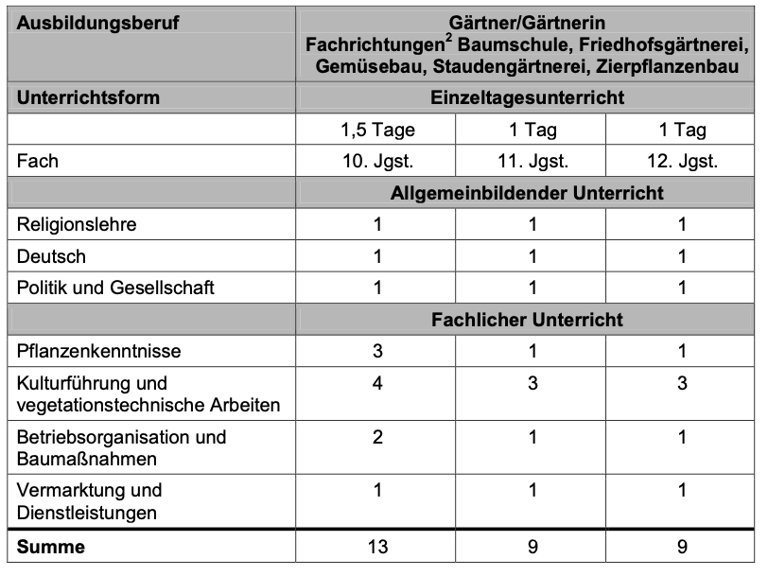
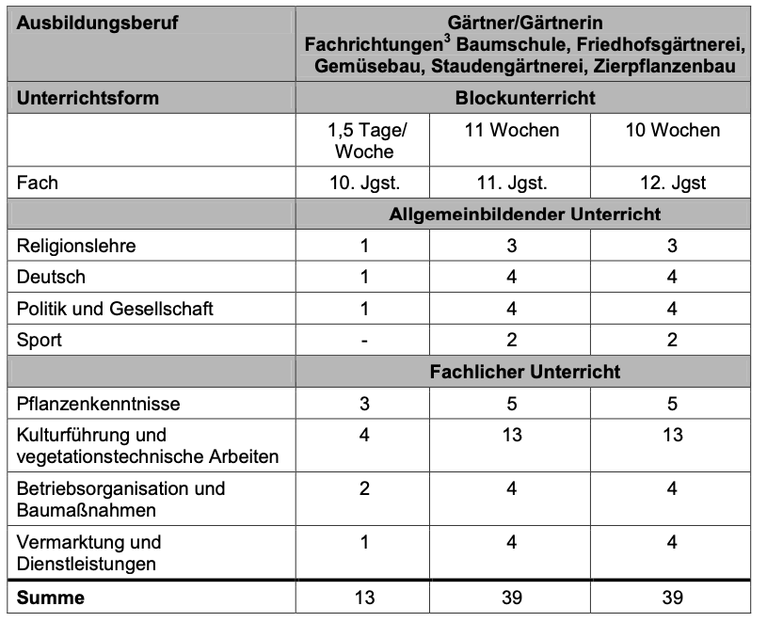
 | Didaktischer Jahresplan Gartenbau

 | Pflanzenkenntnisse (PfK) |  |  | Kulturführung und vegetationstechnische Arbeiten (KVA) |  |  | Betriebsorganisation und Baumaßnahmen (BOBM) |  |  | Vermarktung und Dienstleistung (VDL)

 | Pflanzen erkennen und benennen |  |  | Böden/Erden/Substrate bestimmen , pflanzgerecht einordnen und verwenden |  |  | Produktionsmaterialien und Baustoffe beschaffen und verwenden |  |  | Pflanzen marktgerecht präsentieren

 | Pflanzen verwenden |  |  | Pflanzen säen und vermehren |  |  | Maschinen und Betriebsmittel einsetzen |  |  | Produkte und Dienstleistungen marktgerecht verkaufen

 |  |  |  | Pflanzen kultivieren, pflanzen und pflegen |  |  | Umwelt schützen und nachhaltig wirtschaften

 |  |  |  |  |  |  |  |  |  |  |  |  | Einzeltagesbeschulung |  |  |  |  |  |  |  |  |  | Blockbeschulung
 | Zeitliche Planung:

Bündelungsf. | September |  |  |  | Oktober |  |  |  | November |  |  |  | Dezember |  |  |  | Januar |  |  |  | Februar |  |  |  | Lernfelder nach und nach einfügen! LF können je nach LK-Einsatz geblockt oder kontinuierlich unterrichtet werden.
Lernfelder | 1 | 2 | 3 | 4 | 5 | 6 | 7 | 8 | 9 | 10 | 11 | 12 | 13 | 14 | 15 | 16 | 17 | 18 | 19 | 20 | 21 | 22 | 23 | 24

Ferien

PfK
 |  |  | LF: Pflanzen erkennen und benennen
 |  |  | LF: Pflanzen verwenden

KVA |  |  | Böden, Erden, Substrate bestimmen, pflanzgerecht einordnen und verwenden
 |  |  |  |  |  |  |  |  |  |  |  | LF: Pflanzen säen und vermehren
 |  |  |  |  |  |  |  |  |  |  |  |  |  |  |  | LF: Pflanzen kultivierem, pflanzen und pflegen

BOBM |  |  | LF: Produktionsmaterialien und Baustoffe beschaffen und verwenden
 |  |  | LF: Maschinen und Betriebsmittel einsetzen

VDL |  |  | LF: Pflanzen marktgerecht präsentieren

Hinweise: |  |  |  |  |  |  |  |  |  |  |  |  |  |  |  |  |  |  |  |  |  |  |  |  | Lernfelder nach und nach einfügen! LF können je nach LK-Einsatz geblockt oder kontinuierlich unterrichtet werden.
z.B: Überbetriebliche Maßnahmen; Schulaufgaben; Exkurisonen; ...

Lernfelder | März |  |  |  | April |  |  |  | Mai |  |  |  | Juni |  |  |  | Juli
 | 25 | 26 | 27 | 28 | 29 | 30 | 31 | 32 | 33 | 34 | 35 | 36 | 37 | 38 | 39 | 40 | 41 | 42 | 43 | 44

Ferien

PfK | LF: Pflanzen erkennen und benennen
 | LF: Pflanzen verwenden

KVA
 | LF: Pflanzen säen und vermehren
 | LF: Pflanzen kultivierem, pflanzen und pflegen

BOBM | LF: Umwelt schützen und nachhaltig wirtschaften

VDL | LF: Produkte und Dienstleitungen marktgerecht verkaufen

Hinweise:
z.B: Überbetriebliche Maßnahmen; Schulaufgaben; Exkurisonen; ...

Hinweise:
z.B: Überbetriebliche Maßnahmen; Schulaufgaben; Exkurisonen; ...

